Έναρξη και περιβάλλον εφαρμογής
Κελί
Γραμμή
Στήλη
 |  |  | D4
1^{η} Άσκηση
1.) Πήγαινε στο κελί J7 και πληκτρολόγησε Προϊόν
2.) Πάτησε το πλήκτρο Tab στο πληκτρολόγιο και πληκτρολόγησε Κόστος στο κελί Κ7.
3.) Πήγαινε στο κελί J8, πληκτρολόγησε Γάλα και πάτησε Enter.
4.) Στο κελί J9, πληκτρολόγησε Αυγά και πάτησε Enter.
5.) Στο κελί J10, πληκτρολόγησε Ψωμί και πάτησε Enter.
6.) Στο κελί J11, πληκτρολόγησε Τυρί και πάτησε Enter.
7.) Στο κελί J12, πληκτρολόγησε Κρέας και πάτησε Enter.
8.) Στο κελί J13, πληκτρολόγησε Συνολικό Κόστος.
Παρατηρήσεις
Παρατήρησε ότι το κελί δεν είναι αρκετά μεγάλο για την τιμή Συνολικό Κόστος.
Τοποθέτησε το ποντίκι σου στη γραμμή μεταξύ των στηλών A και B μέχρι να εμφανιστεί ο σταυρός Μπορεί να χρειαστεί να κάνεις αριστερό κλικ στη γραμμή πρώτα.
Έπειτα, κράτησε πατημένο το αριστερό κλικ του ποντικιού και σύρε τη στήλη προς τα δεξιά μέχρι να μπορείς να δεις καθαρά το Συνολικό Κόστος.

Προϊον | Κόστος
Γάλα | 3.99
Αυγά | 1
Ψωμί | 2.25
Τυρί | 1.99
Κρέας | 3.99
Συνολικό Κόστος

1) Προσθήκη γραμμής 34
2)Επεξεργάσου την περιγραφή στο κελί D26
3) Άλλαξε το πλάτος της στήλης D ώστε να χωράει η νέα περιγραφή
4)Άλλαξε την ημερομηνία στο κελί B8 και στη συνέχεια κάνε αντιγραφή και επικόλληση της νέας ημερομηνίας στα κελιά B9 και B10
Νέες ημερομηνίες Μπορείς να πατήσεις CTRL + C για αντιγραφή και CTRL + V για επικόλληση.
Χρησιμοποίησε την εντολή File > Save As... για να αποθηκεύσεις το αρχείο
Call ID | Date | Type of Call | Description | Action Taken
z44867 | 2023-12-06 | Customer Complaint | Sent wrong size | New order despatched - emailed returns label
z77483 | 2023-12-06 | Delivery enquiry | Wanted to know expected delivery date | None needed
z44281 | 2023-12-07 | Website problem | Can't choose the size on website | Details sent to website team
z89135 | 2023-12-07 | Payment enquiry | Payment blocked | Details sent to accounts team
z22190 | 2023-12-08 | Payment enquiry | Money not taken from account | Details sent to accounts team
z44282 | 2023-12-08 | Customer Complaint | Goods damaged | New order despatched - emailed returns label
z89134 | 2023-12-09 | Customer Complaint | Sent wrong colour | New order despatched - emailed returns label
z56435
z22191

IF
IF
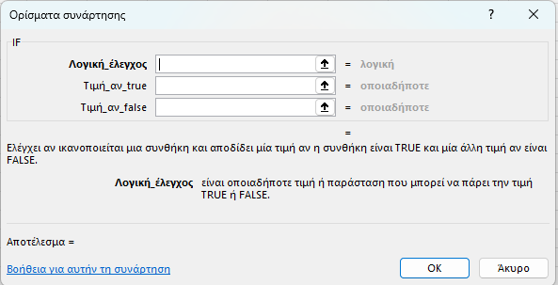
Name | Score | Result |  | Name | Score | Result
Richard | 93 |  |  | Richard | 93 | Pass
Jennifer | 60 |  |  | Jennifer | 60 | Pass
James | 58 |  |  | James | 58 | Fail
Lisa | 79 |  |  | Lisa | 79 | Pass
Sharon | 41 |  |  | Sharon | 41 | Fail

AND
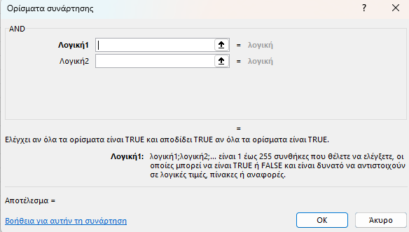
Όνομα | Score 1 | Score 2 | Αποτέλεσμα | Όνομα | Score 1 | Score 2 | Αποτέλεσμα
Μαρία | 93 | 80 |  | Μαρία | 93 | 80 | FALSE
Ιωάννα | 60 | 91 |  | Ιωάννα | 60 | 91 | TRUE
Ηλίας | 58 | 75 |  | Ηλίας | 58 | 75 | FALSE
Δήμητρα | 79 | 94 |  | Δήμητρα | 79 | 94 | TRUE
Φωτεινή | 41 | 33 |  | Φωτεινή | 41 | 33 | FALSE

OR
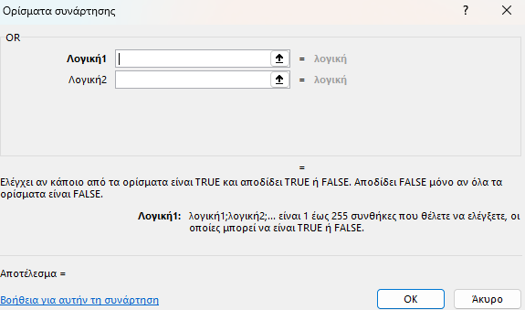
Όνομα | Score 1 | Score 2 | Αποτέλεσμα | Όνομα | Score 1 | Score 2 | Αποτέλεσμα
Μαρία | 93 | 80 |  | Μαρία | 93 | 80 | TRUE
Ιωάννα | 60 | 91 |  | Ιωάννα | 60 | 91 | TRUE
Ηλίας | 58 | 75 |  | Ηλίας | 58 | 75 | TRUE
Δήμητρα | 79 | 94 |  | Δήμητρα | 79 | 94 | TRUE
Φωτεινή | 41 | 33 |  | Φωτεινή | 41 | 33 | FALSE

NOT
Όνομα | Score 1 | Score 2 | Αποτέλεσμα | Όνομα | Score 1 | Score 2 | Αποτέλεσμα
Μαρία | 93 | 80.00 |  | Μαρία | 93 | 80.00 | FALSE
Ιωάννα | 60 | 91.00 |  | Ιωάννα | 60 | 91.00 | FALSE
Ηλίας | 58 | 75.00 |  | Ηλίας | 58 | 75.00 | FALSE
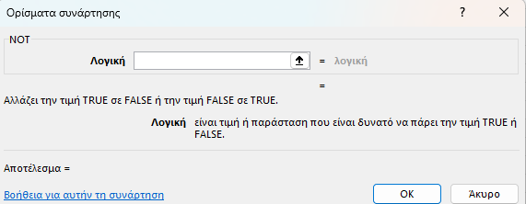
Δήμητρα | 79 | 94.00 |  | Δήμητρα | 79 | 94.00 | FALSE
Φωτεινή | 41 | 33.00 |  | Φωτεινή | 41 | 33.00 | TRUE

οδηγίες
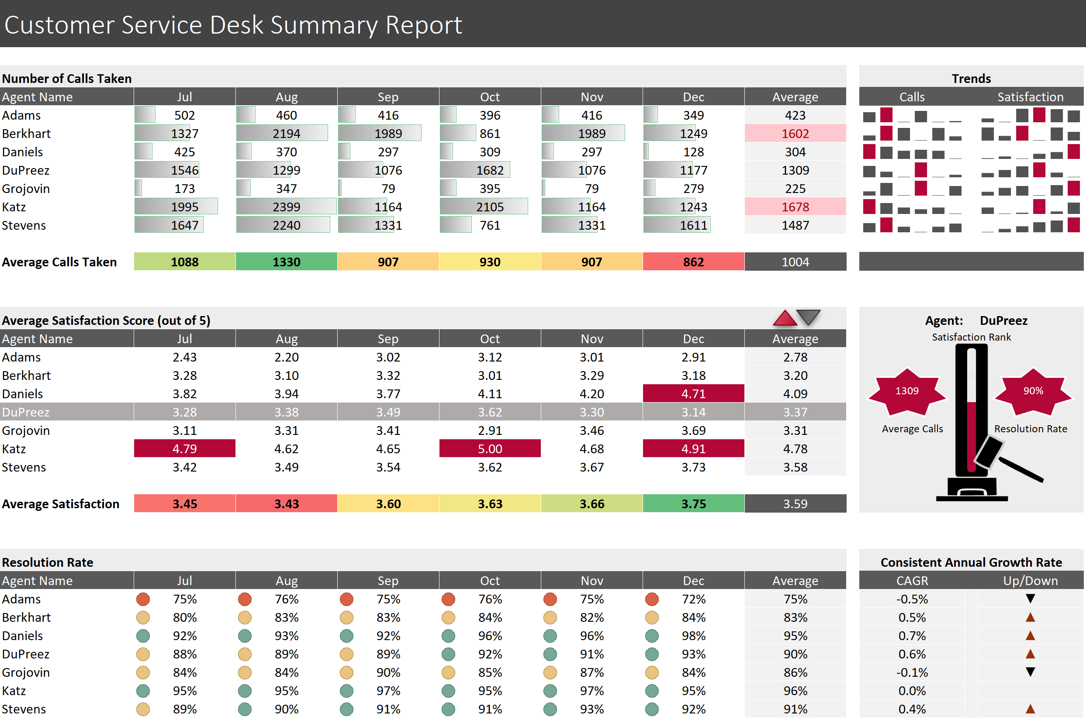
Οδηγίες
Όλες οι ακόλουθες οδηγίες πρέπει να εκτελεστούν στο φύλλο δεδομένων Service Desk. Για να λάβετε βοήθεια με τις πιο δύσκολες ερωτήσεις, κάντε κλικ στην Υπόδειξη στα δεξιά.
Ένα παράδειγμα για το πώς πρέπει να φαίνεται το φύλλο στο τέλος φαίνεται παρακάτω.

1) Επιλέξτε B13:G13 και εφαρμόστε μια μορφή κλίμακας χρώματος πράσινο-κίτρινο-κόκκινο υπό όρους
β) Χρησιμοποιήστε το Format Painter για να αντιγράψετε τη μορφοποίηση υπό όρους σε B26:G26

2α) Επιλέξτε B5:G11 και εφαρμόστε μια υπό όρους μορφή γραμμής δεδομένων
β) Αλλάξτε το χρώμα των ράβδων σε γκρι και αφαιρέστε το περίγραμμα

3) Επιλέξτε B31:G37 και εφαρμόστε μια μορφή εικονιδίου φαναριού υπό όρους
β) Τροποποιήστε τη μορφή έτσι ώστε οι τιμές >=90 να λάβουν πράσινο φως, >=80 να πάρετε ένα πορτοκαλί και όλα τα άλλα να είναι κόκκινα

4) Επιλέξτε H5:H11 και εφαρμόστε μια μορφή υπό όρους για να επισημάνετε τις δύο κορυφαίες τιμές

5) Επιλέξτε A18:H24 και προσθέστε έναν κανόνα μορφοποίησης υπό όρους για να αλλάξετε ολόκληρη τη σειρά σε μεσαίο γκρι όπου το όνομα του πράκτορα ταιριάζει με την επιλογή στο L16

 | 6) Στο K27 έχει χρησιμοποιηθεί μια συνάρτηση RANK για την κατάταξη της μέσης βαθμολογίας ικανοποίησης των επιλεγμένων πρακτόρων έναντι των υπολοίπων πρακτόρων. Θα θέλαμε να το αναπαραστήσουμε αυτό γραφικά επισημαίνοντας τον κατάλληλο αριθμό κελιών πίσω από την εικόνα του high striker. Μετακινήστε την εικόνα από τη μέση και σημειώστε ότι τα κελιά K18:K24 περιέχουν τις τιμές 1 έως 7 (αλλά με γκρι γραμματοσειρά για να μην είναι ορατά). Επιλέξτε τα αριθμημένα κελιά και εφαρμόστε έναν κανόνα μορφοποίησης υπό όρους που αλλάζει το χρώμα πλήρωσης και γραμματοσειράς σε κόκκινο όπου η τιμή στο κελί είναι <= η τιμή στο K27. Τοποθετήστε ξανά την εικόνα στη θέση της και δοκιμάστε την αλλάζοντας τον Agent στο αναπτυσσόμενο μενού.

7α) Επιλέξτε B18:G24 και εφαρμόστε έναν κανόνα μορφοποίησης υπό όρους που επισημαίνει όλα τα κελιά μεταξύ των τιμών που εμφανίζονται στο F15 και στο G15 με κόκκινο χρώμα
 | β) Καταγράψτε μια μακροεντολή που ονομάζεται Low που αλλάζει την τιμή στο F15 σε 0 και την τιμή στο G15 σε 3.
 | γ) Καταγράψτε μια άλλη μακροεντολή που ονομάζεται High που αλλάζει την τιμή στο F15 σε 4,7 και την τιμή στο G15 σε 5.
 | δ) Προσθέστε δύο σχήματα τριγώνων (βλ. παράδειγμα παρακάτω), ένα προς τα πάνω και ένα προς τα κάτω. Εκχωρήστε τις μακροεντολές High και Low αντίστοιχα. Κάντε κλικ για δοκιμή.

8α) Στο L5:L11 προσθέστε sparklines στηλών που παρακολουθούν τις βαθμολογίες ικανοποίησης για κάθε πράκτορα από τον Ιούλιο έως τον Δεκέμβριο. Κάντε τα sparklines σκούρα γκρι με έναν κόκκινο μαρκαδόρο ψηλού σημείου.
β) Στο J5:J11 προσθέστε sparklines στηλών που δείχνουν τον αριθμό των κλήσεων για κάθε πράκτορα από τον Ιούλιο έως τον Δεκέμβριο. Κάντε τα sparklines σκούρα γκρι με έναν κόκκινο μαρκαδόρο ψηλού σημείου.

9α) Στο J27 χρησιμοποιήστε τη λειτουργία αναζήτησης της επιλογής σας για να αναζητήσετε τις μέσες μηνιαίες κλήσεις για τον επιλεγμένο πράκτορα. Προσθέστε ένα σχήμα (της επιλογής σας) πάνω από το J22 που δείχνει το αποτέλεσμα στο J27.
β) Στο L27 χρησιμοποιήστε τη συνάρτηση αναζήτησης της επιλογής σας για να αναζητήσετε το μέσο ποσοστό ανάλυσης για τον επιλεγμένο παράγοντα. Προσθέστε ένα σχήμα (της επιλογής σας) πάνω από το L22 που δείχνει το αποτέλεσμα στο L27.

 | 10) Στο L31 αναφέρετε την τιμή στο J31 (δηλ. πληκτρολογήστε =J31) και μετά αντιγράψτε στο L37. Εφαρμόστε μια προσαρμοσμένη μορφή αριθμών που εμφανίζει θετικές τιμές ως κόκκινα τρίγωνα προς τα επάνω, αρνητικές τιμές ως μαύρα τρίγωνα που δείχνουν προς τα κάτω και τίποτα για 0 τιμές.

Αλλάξτε τους τύπους/τις που δεν χρειάζεται να φαίνονται σε λευκή γραμματοσειρά και το τελικό προϊόν θα πρέπει να μοιάζει κάπως έτσι:

Cont format after
Customer Service Desk Summary Report

Number of Calls Taken |  |  |  |  |  |  |  | Trends
Agent Name | Jul | Aug | Sep | Oct | Nov | Dec | Average | Calls |  | Satisfaction
Adams | 502 | 460 | 416 | 396 | 416 | 349 | 423
Berkhart | 1327 | 2194 | 1989 | 861 | 1989 | 1249 | 1602
Daniels | 425 | 370 | 297 | 309 | 297 | 128 | 304
DuPreez | 1546 | 1299 | 1076 | 1682 | 1076 | 1177 | 1309
Grojovin | 173 | 347 | 79 | 395 | 79 | 279 | 225
Katz | 1995 | 2399 | 1164 | 2105 | 1164 | 1243 | 1678
Stevens | 1647 | 2240 | 1331 | 761 | 1331 | 1611 | 1487

Average Calls Taken | 1088 | 1330 | 907 | 930 | 907 | 862 | 1004


83%
 |  |  |  |  | 0 | 3
Average Satisfaction Score (out of 5) |  |  |  |  |  |  |  | Agent: |  | Berkhart
Agent Name | Jul | Aug | Sep | Oct | Nov | Dec | Average |  | Satisfaction Rank
1602
Adams | 2.43 | 2.20 | 3.02 | 3.12 | 3.01 | 2.91 | 2.78 |  | 7
Berkhart | 3.28 | 3.10 | 3.32 | 3.01 | 3.29 | 3.18 | 3.20 | 1602 | 6 | 83%
Daniels | 3.82 | 3.94 | 3.77 | 4.11 | 4.20 | 4.71 | 4.09 |  | 5
DuPreez | 3.28 | 3.38 | 3.49 | 3.62 | 3.30 | 3.14 | 3.37 |  | 4
Grojovin | 3.11 | 3.31 | 3.41 | 2.91 | 3.46 | 3.69 | 3.31 | Average Calls | 3 | Resolution Rate
Katz | 4.79 | 4.62 | 4.65 | 5.00 | 4.68 | 4.91 | 4.78 |  | 2
Stevens | 3.42 | 3.49 | 3.54 | 3.62 | 3.67 | 3.73 | 3.58 |  | 1

Average Satisfaction | 3 | 3 | 4 | 4 | 4 | 4 | 3.59
 |  |  |  |  |  |  |  | 1602 | 2 | 83%

Resolution Rate |  |  |  |  |  |  |  | Consistent Annual Growth Rate
Agent Name | Jul | Aug | Sep | Oct | Nov | Dec | Average | CAGR |  | Up/Down
Adams | 75% | 76% | 75% | 76% | 75% | 72% | 75% | -0.5% |  | -0.486%
Berkhart | 80% | 83% | 83% | 84% | 82% | 84% | 83% | 0.5% |  | 0.489%
Daniels | 92% | 93% | 92% | 96% | 96% | 98% | 95% | 0.7% |  | 0.724%
DuPreez | 88% | 89% | 89% | 92% | 91% | 93% | 90% | 0.6% |  | 0.607%
Grojovin | 84% | 84% | 90% | 85% | 87% | 84% | 86% | -0.1% |  | -0.058%
Katz | 95% | 95% | 97% | 95% | 97% | 95% | 96% | 0.0% |  | 0.000%
Stevens | 89% | 90% | 91% | 91% | 93% | 92% | 91% | 0.4% |  | 0.353%

subtotal
Κωδικός | Ονοματεπώνυμο | Τμημα | θέση Εργασίας | Μικτά | Bonus
11025 | ΕΡΓΑΖΟΜΕΝΟΣ 1 | ΠΩΛΗΣΕΩΝ | ΕΞΩΤΕΡΙΚΟΣ ΠΩΛΗΤΗΣ | 1200 | 120
11026 | ΕΡΓΑΖΟΜΕΝΟΣ 2 | IT | ΤΕΧΝΙΚΟΣ | 1200 | 120
11027 | ΕΡΓΑΖΟΜΕΝΟΣ 3 | ΛΟΓΙΣΤΗΡΙΟ | ΛΟΓΙΣΤΗΣ | 1800 | 180
11028 | ΕΡΓΑΖΟΜΕΝΟΣ 4 | ΤΕΧΝΙΚΩΝ | ΕΞΩΤΕΡΙΚΟΣ ΤΕΧΝΙΚΟΣ | 900 | 90
11029 | ΕΡΓΑΖΟΜΕΝΟΣ 5 | ΤΗΛΕΦΩΝΙΚΏΝ ΠΩΛΗΣΕΩΝ | ΠΩΛΗΤΗΣ | 750 | 75
11030 | ΕΡΓΑΖΟΜΕΝΟΣ 6 | ΠΩΛΗΣΕΩΝ | ΕΞΩΤΕΡΙΚΟΣ ΠΩΛΗΤΗΣ | 1150 | 115
11031 | ΕΡΓΑΖΟΜΕΝΟΣ 7 | IT | ΤΕΧΝΙΚΟΣ | 1300 | 130
11032 | ΕΡΓΑΖΟΜΕΝΟΣ 8 | ΛΟΓΙΣΤΗΡΙΟ | ΛΟΓΙΣΤΗΣ | 1000 | 100
11033 | ΕΡΓΑΖΟΜΕΝΟΣ 9 | ΤΕΧΝΙΚΩΝ | ΕΞΩΤΕΡΙΚΟΣ ΤΕΧΝΙΚΟΣ | 950 | 95
11034 | ΕΡΓΑΖΟΜΕΝΟΣ 10 | ΤΗΛΕΦΩΝΙΚΏΝ ΠΩΛΗΣΕΩΝ | ΠΩΛΗΤΗΣ | 650 | 65
11035 | ΕΡΓΑΖΟΜΕΝΟΣ 11 | ΠΩΛΗΣΕΩΝ | ΕΞΩΤΕΡΙΚΟΣ ΠΩΛΗΤΗΣ | 1000 | 100
11036 | ΕΡΓΑΖΟΜΕΝΟΣ 12 | IT | ΤΕΧΝΙΚΟΣ | 1500 | 150
11037 | ΕΡΓΑΖΟΜΕΝΟΣ 13 | ΛΟΓΙΣΤΗΡΙΟ | ΛΟΓΙΣΤΗΣ | 1100 | 110
11038 | ΕΡΓΑΖΟΜΕΝΟΣ 14 | ΤΕΧΝΙΚΩΝ | ΕΞΩΤΕΡΙΚΟΣ ΤΕΧΝΙΚΟΣ | 1000 | 100
11039 | ΕΡΓΑΖΟΜΕΝΟΣ 15 | ΤΗΛΕΦΩΝΙΚΏΝ ΠΩΛΗΣΕΩΝ | ΠΩΛΗΤΗΣ | 850 | 85
11040 | ΕΡΓΑΖΟΜΕΝΟΣ 16 | ΠΩΛΗΣΕΩΝ | ΓΡΑΜΜΑΤΕΙΑ | 850 | 85
11041 | ΕΡΓΑΖΟΜΕΝΟΣ 17 | IT | ΤΕΧΝΙΚΟΣ | 1800 | 180
11042 | ΕΡΓΑΖΟΜΕΝΟΣ 18 | ΛΟΓΙΣΤΗΡΙΟ | ΓΡΑΜΜΑΤΕΙΑ | 900 | 90
11043 | ΕΡΓΑΖΟΜΕΝΟΣ 19 | ΤΕΧΝΙΚΩΝ | ΕΞΩΤΕΡΙΚΟΣ ΤΕΧΝΙΚΟΣ | 1050 | 105
11044 | ΕΡΓΑΖΟΜΕΝΟΣ 20 | ΤΗΛΕΦΩΝΙΚΏΝ ΠΩΛΗΣΕΩΝ | ΠΩΛΗΤΗΣ | 800 | 80
11045 | ΕΡΓΑΖΟΜΕΝΟΣ 21 | ΠΩΛΗΣΕΩΝ | ΕΞΩΤΕΡΙΚΟΣ ΠΩΛΗΤΗΣ | 1200 | 120
11046 | ΕΡΓΑΖΟΜΕΝΟΣ 22 | IT | ΤΕΧΝΙΚΟΣ | 850 | 85
11048 | ΕΡΓΑΖΟΜΕΝΟΣ 24 | ΤΕΧΝΙΚΩΝ | ΕΞΩΤΕΡΙΚΟΣ ΤΕΧΝΙΚΟΣ | 1100 | 110
11049 | ΕΡΓΑΖΟΜΕΝΟΣ 25 | ΤΗΛΕΦΩΝΙΚΏΝ ΠΩΛΗΣΕΩΝ | ΠΩΛΗΤΗΣ | 700 | 70
11050 | ΕΡΓΑΖΟΜΕΝΟΣ 26 | ΠΩΛΗΣΕΩΝ | ΕΞΩΤΕΡΙΚΟΣ ΠΩΛΗΤΗΣ | 1150 | 115
11051 | ΕΡΓΑΖΟΜΕΝΟΣ 27 | IT | ΤΕΧΝΙΚΟΣ | 900 | 90
11053 | ΕΡΓΑΖΟΜΕΝΟΣ 29 | ΤΕΧΝΙΚΩΝ | ΕΞΩΤΕΡΙΚΟΣ ΤΕΧΝΙΚΟΣ | 950 | 95
11054 | ΕΡΓΑΖΟΜΕΝΟΣ 30 | ΤΗΛΕΦΩΝΙΚΏΝ ΠΩΛΗΣΕΩΝ | ΠΩΛΗΤΗΣ | 650 | 65
11055 | ΕΡΓΑΖΟΜΕΝΟΣ 31 | ΠΩΛΗΣΕΩΝ | ΕΞΩΤΕΡΙΚΟΣ ΠΩΛΗΤΗΣ | 850 | 85
11056 | ΕΡΓΑΖΟΜΕΝΟΣ 32 | IT | ΤΕΧΝΙΚΟΣ | 1050 | 105
11058 | ΕΡΓΑΖΟΜΕΝΟΣ 34 | ΤΕΧΝΙΚΩΝ | ΕΞΩΤΕΡΙΚΟΣ ΤΕΧΝΙΚΟΣ | 900 | 90
11059 | ΕΡΓΑΖΟΜΕΝΟΣ 35 | ΤΗΛΕΦΩΝΙΚΏΝ ΠΩΛΗΣΕΩΝ | ΠΩΛΗΤΗΣ | 700 | 70
11060 | ΕΡΓΑΖΟΜΕΝΟΣ 36 | ΠΩΛΗΣΕΩΝ | ΕΞΩΤΕΡΙΚΟΣ ΠΩΛΗΤΗΣ | 1200 | 120
11061 | ΕΡΓΑΖΟΜΕΝΟΣ 37 | IT | ΤΕΧΝΙΚΟΣ | 900 | 90
11063 | ΕΡΓΑΖΟΜΕΝΟΣ 39 | ΤΕΧΝΙΚΩΝ | ΕΞΩΤΕΡΙΚΟΣ ΤΕΧΝΙΚΟΣ | 1000 | 100
11064 | ΕΡΓΑΖΟΜΕΝΟΣ 40 | ΤΗΛΕΦΩΝΙΚΏΝ ΠΩΛΗΣΕΩΝ | ΠΩΛΗΤΗΣ | 720 | 72
11065 | ΕΡΓΑΖΟΜΕΝΟΣ 41 | ΠΩΛΗΣΕΩΝ | ΕΞΩΤΕΡΙΚΟΣ ΠΩΛΗΤΗΣ | 1150 | 115
11066 | ΕΡΓΑΖΟΜΕΝΟΣ 42 | IT | ΤΕΧΝΙΚΟΣ | 800 | 80
11068 | ΕΡΓΑΖΟΜΕΝΟΣ 44 | ΤΕΧΝΙΚΩΝ | ΕΞΩΤΕΡΙΚΟΣ ΤΕΧΝΙΚΟΣ | 1200 | 120
11069 | ΕΡΓΑΖΟΜΕΝΟΣ 45 | ΤΗΛΕΦΩΝΙΚΏΝ ΠΩΛΗΣΕΩΝ | ΓΡΑΜΜΑΤΕΙΑ | 800 | 80
11070 | ΕΡΓΑΖΟΜΕΝΟΣ 46 | ΠΩΛΗΣΕΩΝ | ΕΞΩΤΕΡΙΚΟΣ ΠΩΛΗΤΗΣ | 850 | 85
11071 | ΕΡΓΑΖΟΜΕΝΟΣ 47 | IT | ΤΕΧΝΙΚΟΣ | 1200 | 120
11073 | ΕΡΓΑΖΟΜΕΝΟΣ 49 | ΤΕΧΝΙΚΩΝ | ΕΞΩΤΕΡΙΚΟΣ ΤΕΧΝΙΚΟΣ | 1050 | 105
11074 | ΕΡΓΑΖΟΜΕΝΟΣ 50 | ΤΗΛΕΦΩΝΙΚΏΝ ΠΩΛΗΣΕΩΝ | ΠΩΛΗΤΗΣ | 900 | 90
11075 | ΕΡΓΑΖΟΜΕΝΟΣ 51 | ΠΩΛΗΣΕΩΝ | ΕΞΩΤΕΡΙΚΟΣ ΠΩΛΗΤΗΣ | 850 | 85
11076 | ΕΡΓΑΖΟΜΕΝΟΣ 52 | IT | ΓΡΑΜΜΑΤΕΙΑ | 850 | 85
11078 | ΕΡΓΑΖΟΜΕΝΟΣ 54 | ΤΕΧΝΙΚΩΝ | ΕΞΩΤΕΡΙΚΟΣ ΤΕΧΝΙΚΟΣ | 1050 | 105
11079 | ΕΡΓΑΖΟΜΕΝΟΣ 55 | ΤΗΛΕΦΩΝΙΚΏΝ ΠΩΛΗΣΕΩΝ | ΠΩΛΗΤΗΣ | 750 | 75

SUBTOTAL (αριθμός_συνάρτησης, ref1, [ref2], ...)
 |  |  |  |  |  | Ελληνικά | τιμή | Συνάρτηση | Αριθμός Συνάρτησης
 |  |  |  |  |  | Μέσος όρος | 1000.4166667 | AVERAGE | 1
 |  |  |  |  |  | Πλήθος εγγραφών | 48 | COUNT | 2
 |  |  |  |  |  | Εγγραφές | 49 | COUNTA | 3
 |  |  |  |  |  | max | 1800 | MAX | 4
 |  |  |  |  |  | min | 650 | MIN | 5
 |  |  |  |  |  | Πολλαπλασιάζει όλους τους αριθμούς | 2.7853880641E+143 | PRODUCT | 6
 |  |  |  |  |  | Τυπική απόκλιση | 249.61211043 | STDEV | 7
 |  |  |  |  |  | Τυπική απόκλιση | 246.99829903 | STDEVP | 8
 |  |  |  |  |  | Άθροισμα | 48020 | SUM | 9
 |  |  |  |  |  | Διακύμανση | 62306.205674 | VAR | 10
 |  |  |  |  |  | Διακύμανση | 61008.159722 | VARP | 11

ΓΡΑΦΗΜΑΤΑ
Global πωλήσεις ανά προϊόν

Έτος | Κινητά Τηλέφωνα | Φορητοί Υπολογιστές | Συσκευές IoT | Λοιπά | Συνολο | Προηγούμενο | % Αύξηση
2014 | 647,521 | 3,292,929 | 9,340 | 24,822 | 3,976,626 |  | 0%
2015 | 1,024,913 | 3,479,793 | 13,004 | 28,486 | 4,548,211 | 3,976,626 | 14%
2016 | 2,461,201 | 4,641,281 | 221,852 | 237,334 | 7,563,684 | 4,548,211 | 66%
2017 | 4,968,977 | 5,150,577 | 449,020 | 464,502 | 11,035,093 | 7,563,684 | 46%
2018 | 8,631,377 | 6,279,089 | 745,804 | 761,286 | 16,419,574 | 11,035,093 | 49%
2019 | 8,294,289 | 8,415,201 | 654,204 | 669,686 | 18,035,399 | 16,419,574 | 10%
2020 | 9,741,569 | 8,671,681 | 881,372 | 896,854 | 20,193,496 | 18,035,399 | 12%
2021 | 11,097,249 | 12,383,313 | 1,610,508 | 1,625,990 | 26,719,081 | 20,193,496 | 32%
2022 | 12,484,332 | 14,419,422 | 1,695,282 | 1,710,764 | 30,311,822 | 26,719,081 | 13%

Πωλήσεις
 | Κινητά Τηλέφωνα | Φορητοί Υπολογιστές | Συσκευές IoT | Λοιπά | % Αύξηση
2014 | 647521 | 3292929 | 9340 | 24822 | 0
2015 | 1024913 | 3479793 | 13004 | 28486 | 0.14373617232
2016 | 2461201 | 4641281 | 221852 | 237334 | 0.66300200233
2017 | 4968977 | 5150577 | 449020 | 464502 | 0.45895743397
2018 | 8631377 | 6279089 | 745804 | 761286 | 0.48794160593
2019 | 8294289 | 8415201 | 654204 | 669686 | 0.098408460536
2020 | 9741569 | 8671681 | 881372 | 896854 | 0.11965895515
2021 | 11097249 | 12383313 | 1610508 | 1625990 | 0.32315281118
2022 | 12484332 | 14419422 | 1695282 | 1710764 | 0.13446349446

